Analisis_Temperatura
ANALISIS DE TEMPERATURA — Estacion 5973 Cadiz (AEMET)
Fuente: Historico_Temp_Cadiz.xlsx | Umbrales: METEOALERTA_ANX1 zona 611103 Litoral gaditano

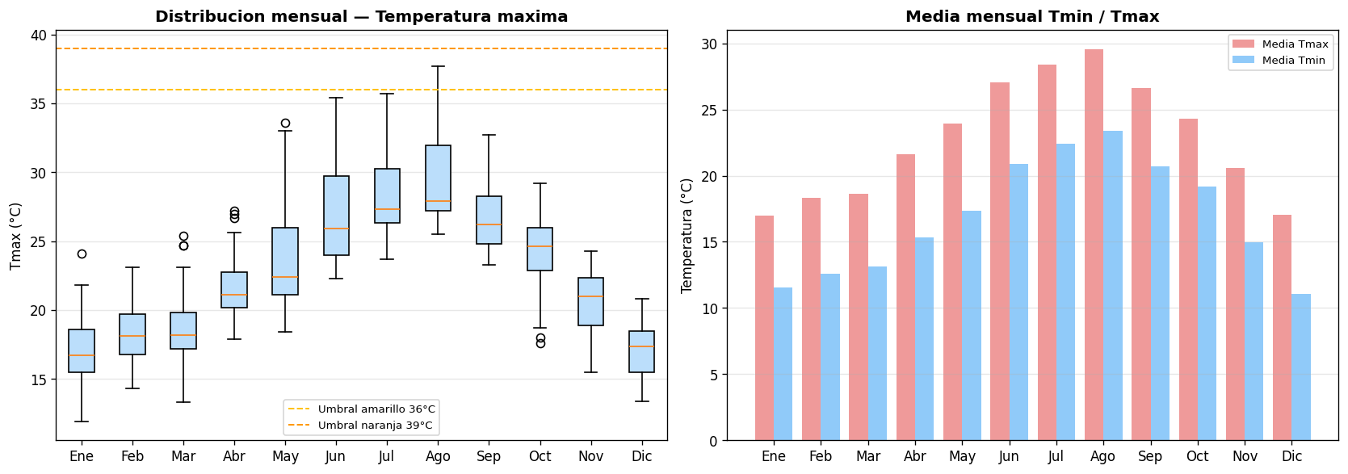

Estadisticos mensuales de temperatura (°C)
Mes | Tmin_mean | Tmin_min | Tmax_mean | Tmax_max | Dias_alerta_amarilla(≥36) | Dias_alerta_naranja(≥39) | Dias_alerta_roja(≥42)
Ene | 11.5 | 5.3 | 17 | 24.1 | 0 | 0 | 0
Feb | 12.6 | 7.9 | 18.3 | 23.1 | 0 | 0 | 0
Mar | 13.1 | 7.9 | 18.6 | 25.4 | 0 | 0 | 0
Abr | 15.3 | 11.7 | 21.6 | 27.2 | 0 | 0 | 0
May | 17.4 | 11.4 | 23.9 | 33.6 | 0 | 0 | 0
Jun | 20.9 | 17.8 | 27 | 35.4 | 0 | 0 | 0
Jul | 22.4 | 19.2 | 28.4 | 35.7 | 0 | 0 | 0
Ago | 23.4 | 19.8 | 29.6 | 37.7 | 3 | 0 | 0
Sep | 20.7 | 16.3 | 26.6 | 32.7 | 0 | 0 | 0
Oct | 19.2 | 12 | 24.3 | 29.2 | 0 | 0 | 0
Nov | 15 | 7.7 | 20.6 | 24.3 | 0 | 0 | 0
Dic | 11.1 | 6.5 | 17.1 | 20.8 | 0 | 0 | 0

Analisis_Viento
ANALISIS DE VIENTO — Estacion 5973 Cadiz (AEMET)
Fuente: Historico_Temp_Cadiz.xlsx | Umbrales: METEOALERTA_ANX1 sec. 2.2 Fenomenos costeros atlanticos

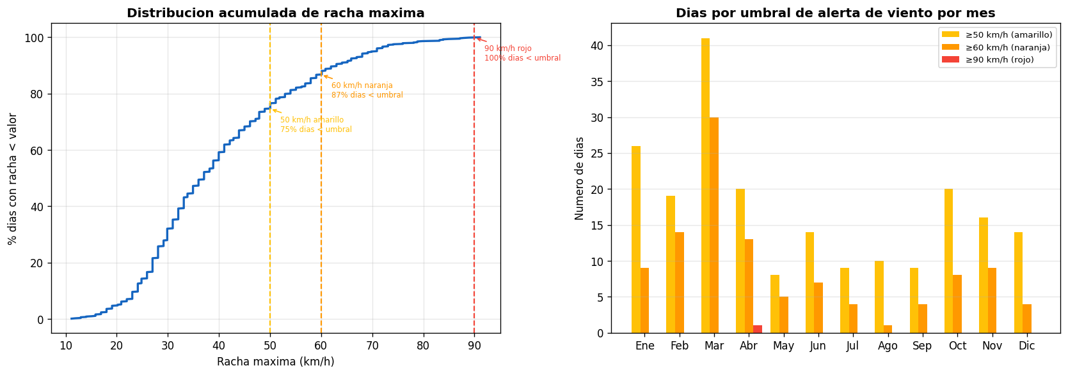

Estadisticos mensuales de viento (km/h)
Mes | Vel_media_mean | Racha_mean | Racha_max | Dias≥50(amarillo) | Dias≥60(naranja) | Dias≥90(rojo)
Ene | 15.1 | 38.8 | 85 | 26 | 9 | 0
Feb | 15.5 | 40.5 | 87.1 | 19 | 14 | 0
Mar | 19 | 49.5 | 83.9 | 41 | 30 | 0
Abr | 19.2 | 46.2 | 91.1 | 20 | 13 | 1
May | 17 | 39.4 | 72 | 8 | 5 | 0
Jun | 16.6 | 39.4 | 68 | 14 | 7 | 0
Jul | 15.8 | 36.7 | 73.1 | 9 | 4 | 0
Ago | 14.8 | 36.3 | 63 | 10 | 1 | 0
Sep | 15.6 | 37.5 | 74.2 | 9 | 4 | 0
Oct | 16.1 | 39.8 | 65.9 | 20 | 8 | 0
Nov | 15.6 | 39.1 | 78.8 | 16 | 9 | 0
Dic | 13.3 | 36.5 | 78.1 | 14 | 4 | 0

Analisis_Presion
ANALISIS DE PRESION ATMOSFERICA — Estacion 5973 Cadiz (AEMET)
Fuente: Historico_Temp_Cadiz.xlsx | Presion minima historica: 994.8 hPa (AEMET-HIST)

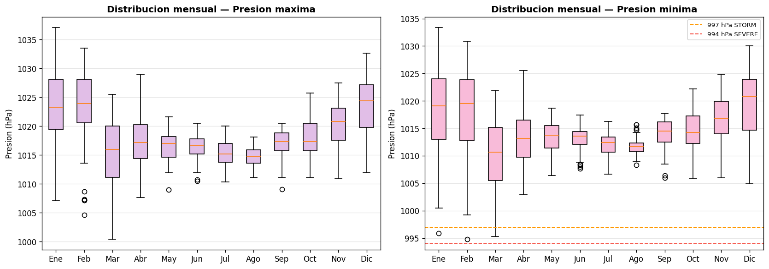

Estadisticos mensuales de presion (hPa)
Mes | Pmax_mean | Pmax_max | Pmin_mean | Pmin_min | Dias_pmin<997 | Dias_pmin<994
Ene | 1023 | 1037.1 | 1017.9 | 995.9 | 1 | 0
Feb | 1023.3 | 1033.5 | 1018 | 994.8 | 1 | 0
Mar | 1015.5 | 1025.5 | 1010.3 | 995.3 | 5 | 0
Abr | 1017.3 | 1028.9 | 1013.3 | 1003 | 0 | 0
May | 1016.6 | 1021.6 | 1013.6 | 1006.4 | 0 | 0
Jun | 1016.4 | 1020.5 | 1013.3 | 1007.7 | 0 | 0
Jul | 1015.3 | 1020 | 1012.1 | 1006.7 | 0 | 0
Ago | 1014.7 | 1018.1 | 1011.8 | 1008.3 | 0 | 0
Sep | 1016.8 | 1020.4 | 1013.9 | 1006 | 0 | 0
Oct | 1017.9 | 1025.7 | 1014.5 | 1005.9 | 0 | 0
Nov | 1020.4 | 1027.5 | 1016.6 | 1006 | 0 | 0
Dic | 1023.5 | 1032.6 | 1019.3 | 1004.9 | 0 | 0

Analisis_Escenarios
FRECUENCIA DE ESCENARIOS — Clasificacion segun umbrales AEMET Meteoalerta costeros
Amarillo(Levante)≥50 km/h | Naranja(Storm)≥60 km/h | Rojo(Severe)≥90 km/h | Ola de calor: tmax≥36°C | Normal: resto

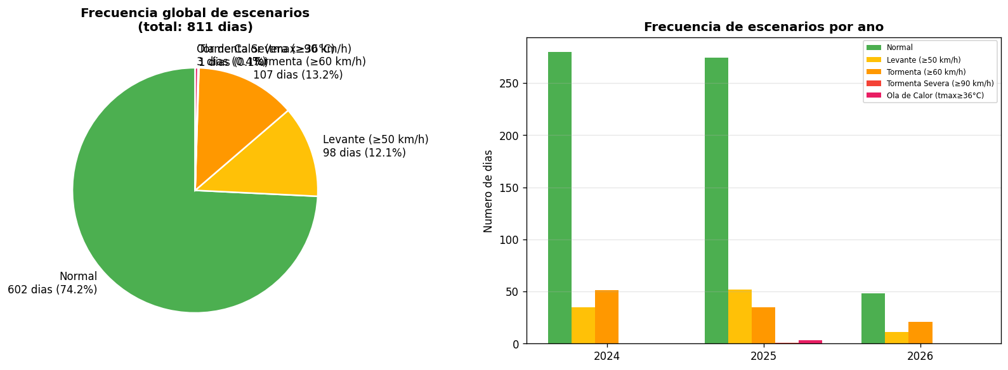

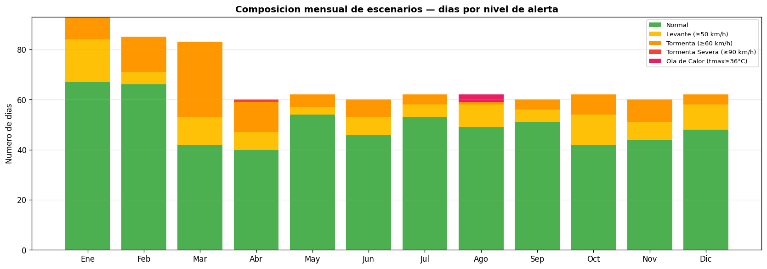

Resumen de frecuencia de escenarios
Escenario | Criterio | Dias | Porcentaje (%)
Normal | racha < 50 km/h y tmax < 36°C | 602 | 74.2
Levante (≥50 km/h) | racha 50–59 km/h | 98 | 12.1
Tormenta (≥60 km/h) | racha 60–89 km/h | 107 | 13.2
Tormenta Severa (≥90 km/h) | racha ≥ 90 km/h | 1 | 0.1
Ola de Calor (tmax≥36°C) | tmax ≥ 36°C (sin viento fuerte) | 3 | 0.4

